电机兼容参数设定
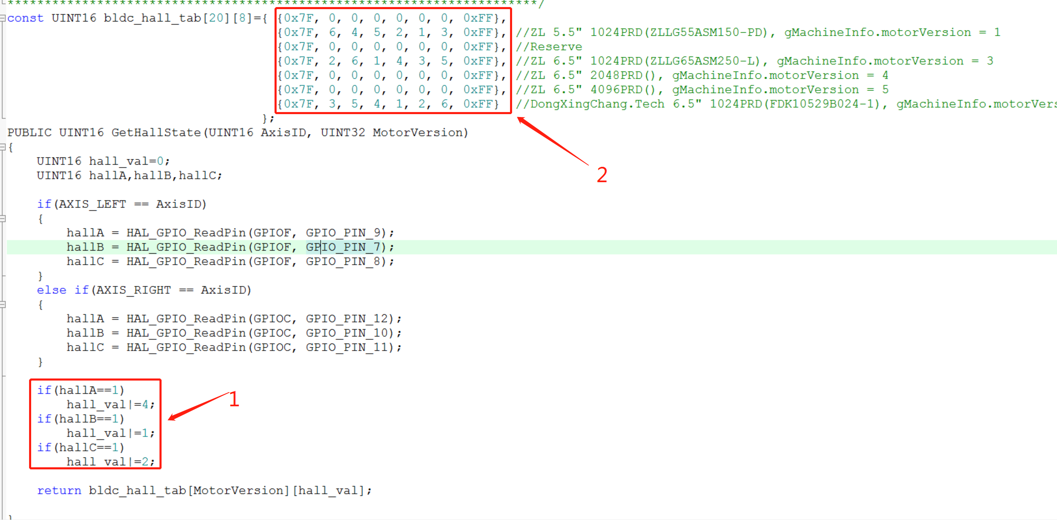
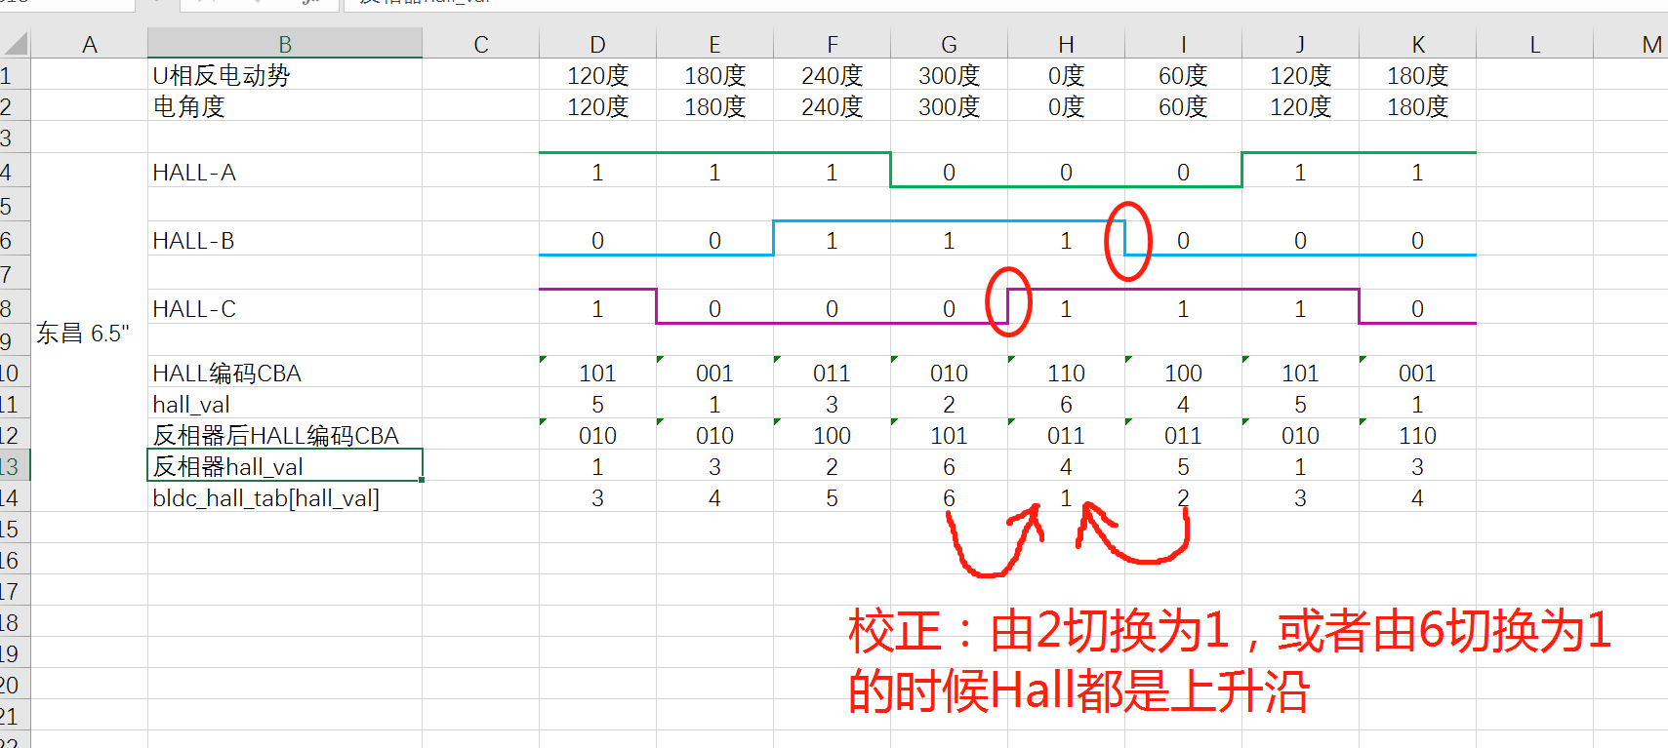
对不同电机兼容的实现步骤： （0）对不同的电机的兼容，实际上是为了把待兼容电机的反电动势根据标准的一个以标定的电机的反电动势对应的电角度，修改bldc_hall_tab中的对应关系，保证所有电机在U V W三相反电动势的不同位置时对应的电角度是一致的。（因为程序中的SVPWM 各个变换的关系已经确定基本的0电角度，这个是不能变的，也就是说，各相反电动势的点（包含但不限于不同电机的U相上升沿的过零点）位置对应的程序中的电角度是确定的，从后面的sheet中，我们知道，这个角度是0度） （1）分别测定待兼容电机的U/V/W相反电动势与HALL-A HALL-B HALL-C的时序关系，如后面3个sheet所示； （2）根据时序图，绘制每个sheet中的左上角的表格中的数据，建议从左到右的hall_val（CBA）的值的变化关系是：2->4->6->5->1->3->2;除了更新每个HALL-波形的数据外，同时需要更新电角度这一行中的相关电角度（参考中菱5.5" 1024PRD中，U相反电动势上升过程中的零点一定对应的是电角度0度，V相反电动势上升过程中的零点一定对应的是电角度120度，W相反电动势上升过程中的零点一定对应的是电角度240度，这个是永远不能变的） （3）每个sheet中的反相器hall_val会根据三个HALL波形的关系自动计算出对应的值，这个计算公式是非标准的，是建立在已有的HALL计算公式下的，参考右图1中的计算方法； （4）根据电角度计算出来的对应的bldc_hall_tab[hall_val]的值 、 已有的反相器hall_val的值，再加上计算公式3， 以及MechAngle和ElecAngle的关系，填充数组2. （5）由于硬件缺陷，对HALL波形的滤波作用，导致HALL波形的上升沿变化很慢，经过反相器后，导致这个上升沿检测延时较高，但是下降沿的检测是非常及时的，必须要确认代码中对电气角校正位置的HallState变化的时候，某一相Hall是否是低电平，如果不是低电平就需要选择在其它HallState变换的时候进行校正，或者让供应商对时序按照《Sheet1-中菱5.5" 1024PRD》中的时序对电机进行更新 比如在兼容东兴昌电机6.5" 1024PRD的时候： --> 测得的该电机的时序图如《Sheet3-东兴昌6.5" 1024PRD》所示，根据这个图，我首先HALL-A HALL-B HALL-C中的波形图以及对应的二值数据，然后参考（《Sheet1-中菱5.5" 1024PRD》中U相上升过零点位置电气角是0度，V相上升过零点位置电气角是120度，W相上升过零点位置电气角是240度<先找到过零点位置，然后观察HALL值，再看左上角的HALL值对应的电气角角度>），找到待兼容电机的U/V/W相的上升沿过零电位置对应的HALL值(ABC)分别是[011]/[101]/[110]，此时就可以填充对应的电角度这一栏了，把HALL值(ABC)分别是[011]/[101]/[110]对应的电角度分别对应填写为0-120-240,其余的空格就非常好填写了; -->根据公式3就要求，待兼容电机的HALL值(ABC)分别是[011]/[101]/[110]对应的bldc_hall_tab[hall_val]这一栏分别填写1, 3, 5，由于为了让HALL值连续变化，所以其余的这一栏就非常好填写了。 -->待兼容电机的反相器hall_val这一栏是自动填充的，根据反相器hall_val 和 bldc_hall_tab[hall_val]这一栏的数据，就可以补充代码中2位置的表格，完成兼容。 -->最后确认发现原有代码中的电气角度校正（HallState:2->1 & 6->1）都是发生在某相Hall信号发生在上升沿的时候的。如图所示

Sheet1-中菱5.5" 1024PRD
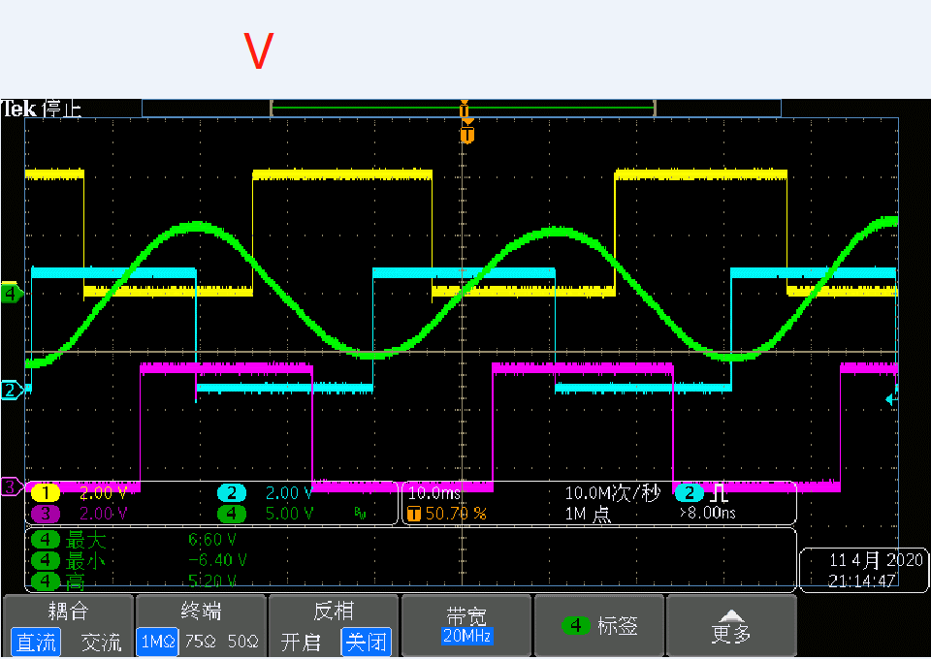
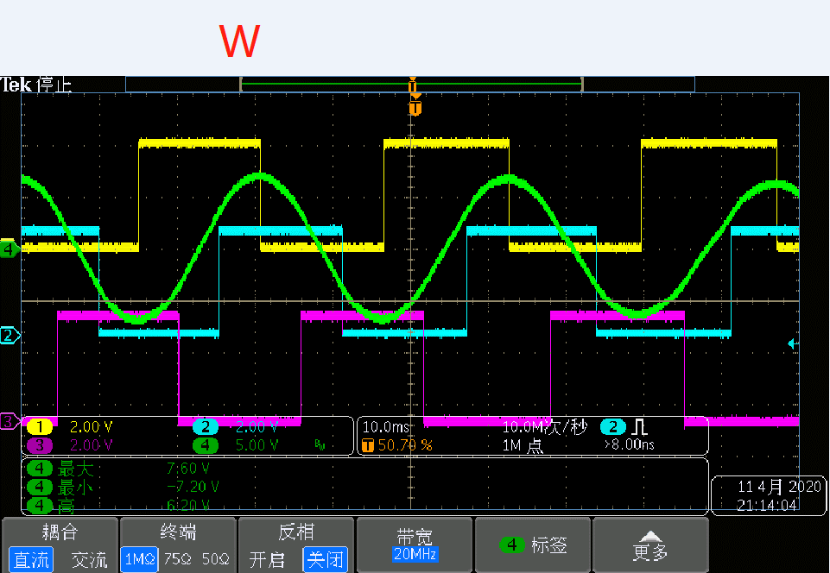
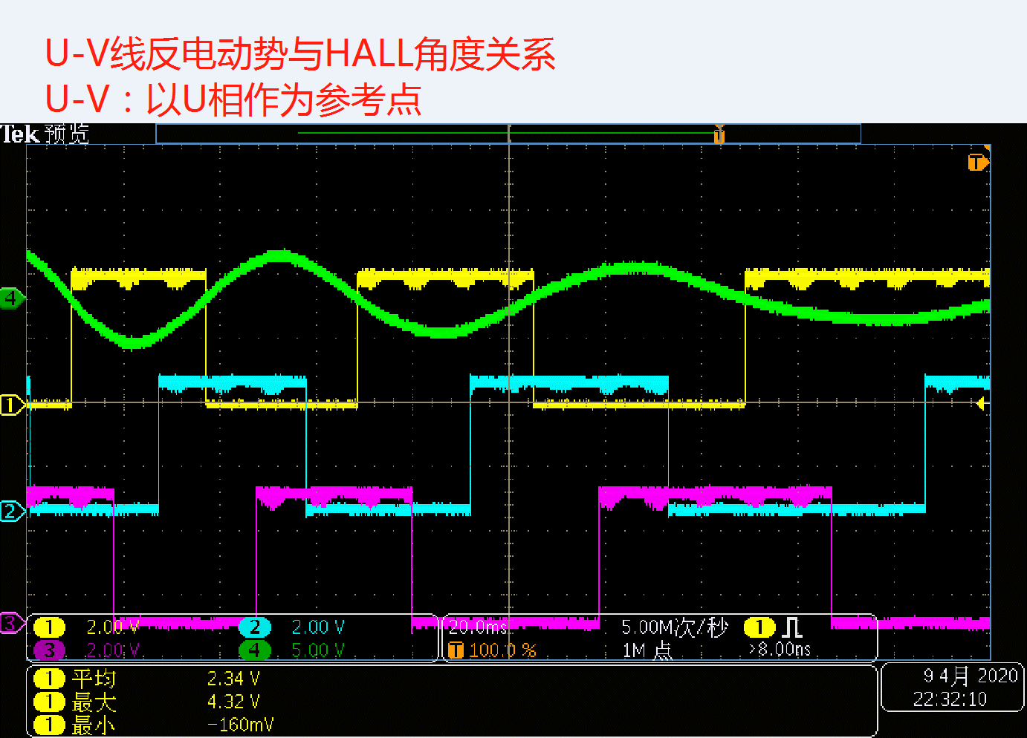
 | U相反电动势 | 120度 | 180度 | 240度 | 300度 | 0度 | 60度 | 120度 | 180度
 | 电角度 | 240度 | 180度 | 120度 | 60度 | 0度 | 300度 | 240度 | 180度
 |  |  |  |  |  |  |  |  |  | 逆时针转动
中菱5.5" | HALL-A | 1 | 1 | 0 | 0 | 0 | 1 | 1 | 1 | PHASE_TABLE | 6 | 4 | 5 | 2 | 1 | 3

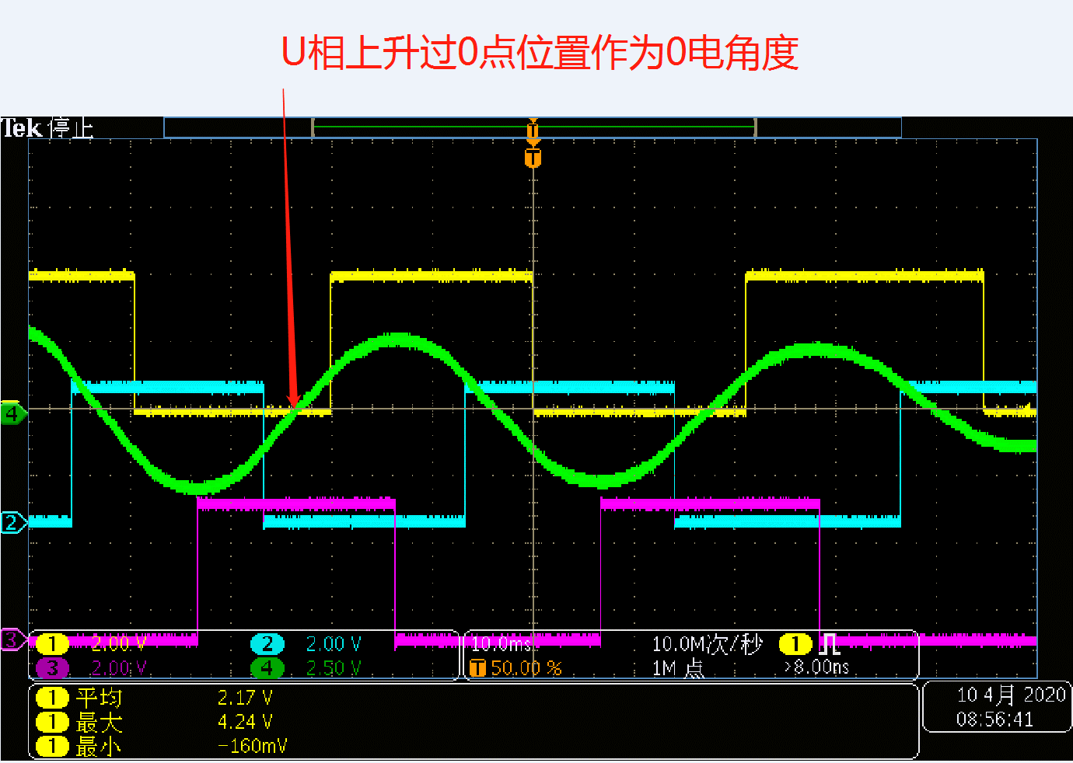
 | HALL-B | 0 | 1 | 1 | 1 | 0 | 0 | 0 | 1

 | HALL-C | 0 | 0 | 0 | 1 | 1 | 1 | 0 | 0

 | HALL编码CBA | 001 | 011 | 010 | 110 | 100 | 101 | 001 | 011
 | hall_val | 1 | 3 | 2 | 6 | 4 | 5 | 1 | 3
 | 反相器后HALL编码CBA | 110 | 100 | 101 | 001 | 011 | 010 | 110 | 100
 | 反相器hall_val | 3 | 2 | 6 | 4 | 5 | 1 | 3 | 2
 | bldc_hall_tab[hall_val] | 5 | 4 | 3 | 2 | 1 | 6 | 5 | 4

Sheet2-中菱6.5" 1024PRD
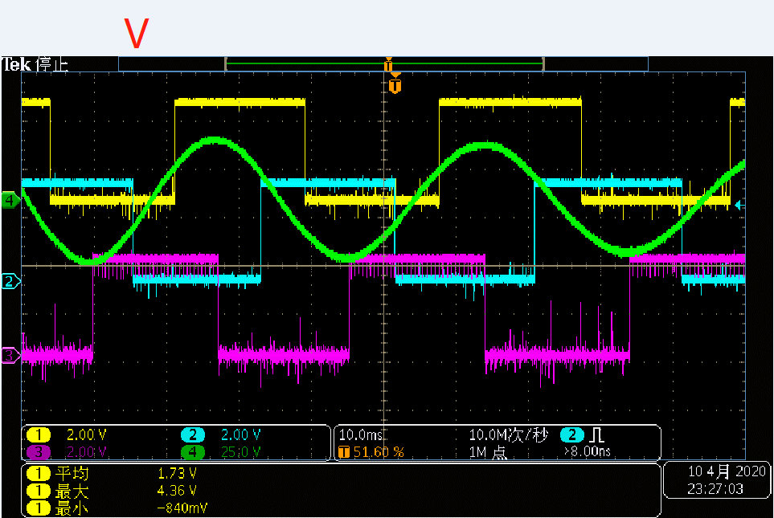
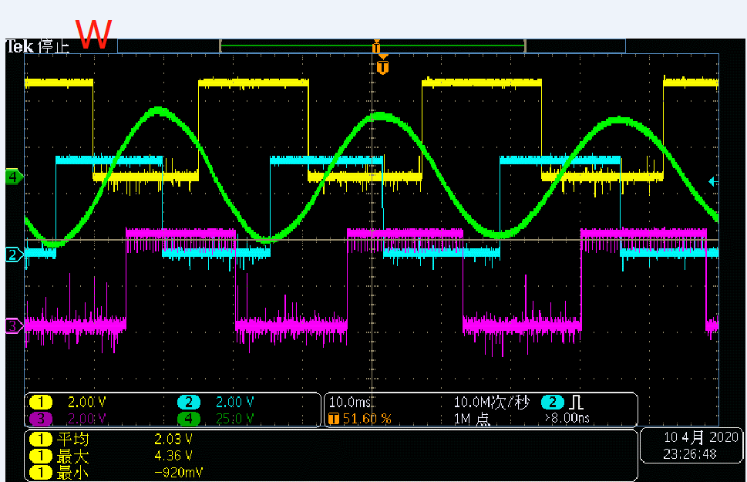
 | 电角度 | 0度 | 300度 | 240度 | 180度 | 120度 | 60度 | 0度 | 300度
 |  |  |  |  |  |  |  |  |  | 顺时针转动
中菱6.5" | HALL-A | 1 | 1 | 0 | 0 | 0 | 1 | 1 | 1 | PHASE_TABLE | 2 | 6 | 1 | 4 | 3 | 5
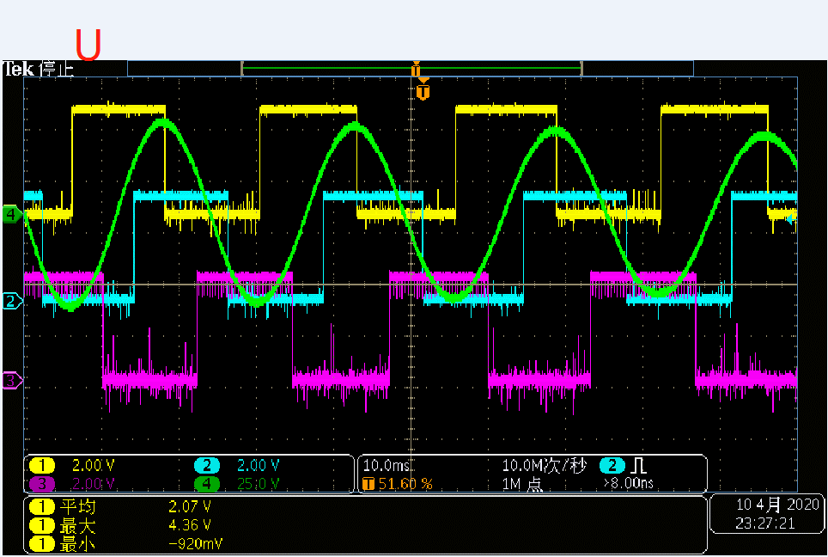
 | HALL-B | 0 | 1 | 1 | 1 | 0 | 0 | 0 | 1

 | HALL-C | 0 | 0 | 0 | 1 | 1 | 1 | 0 | 0

 | HALL编码CBA | 001 | 011 | 010 | 110 | 100 | 101 | 001 | 011
 | hall_val | 1 | 3 | 2 | 6 | 4 | 5 | 1 | 3
 | 反相器后HALL编码CBA | 110 | 100 | 101 | 001 | 011 | 010 | 110 | 100
 | 反相器hall_val | 3 | 2 | 6 | 4 | 5 | 1 | 3 | 2
 | bldc_hall_tab[hall_val] | 1 | 6 | 5 | 4 | 3 | 2 | 1 | 6

Sheet3-东兴昌6.5" 1024PRD - 第一版
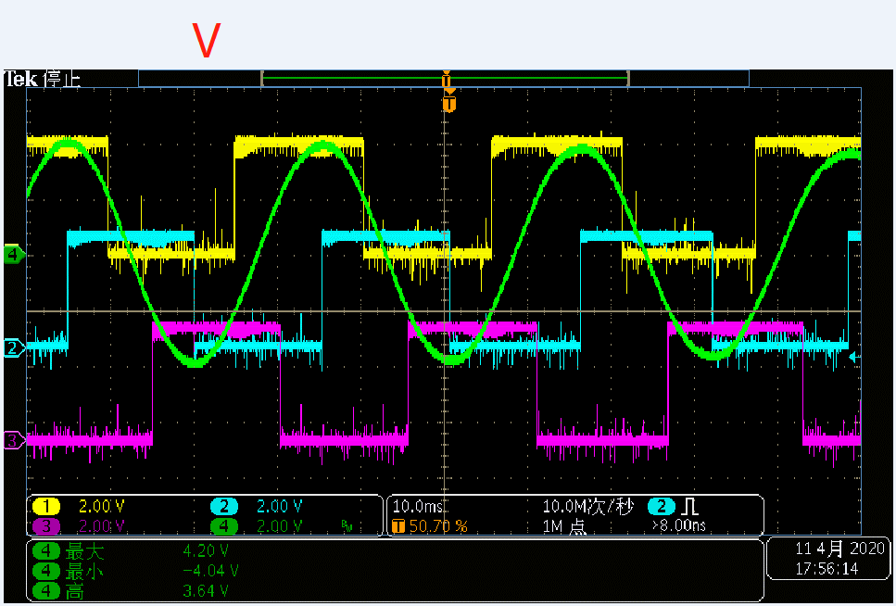
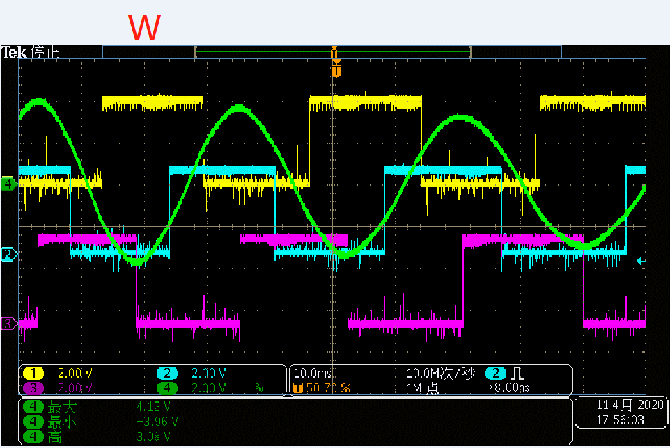
 | U相反电动势 | 120度 | 180度 | 240度 | 300度 | 0度 | 60度 | 120度 | 180度 | 备注：东兴昌电机6.5"第一版不放于MachineInfo MotorVersion中管理，仅管理第二版电机：
 | 电角度 | 120度 | 180度 | 240度 | 300度 | 0度 | 60度 | 120度 | 180度
 |  |  |  |  |  |  |  |  |  | 顺时针转动
东昌 6.5" | HALL-A | 1 | 1 | 1 | 0 | 0 | 0 | 1 | 1 | PHASE_TABLE | 3 | 5 | 4 | 1 | 2 | 6
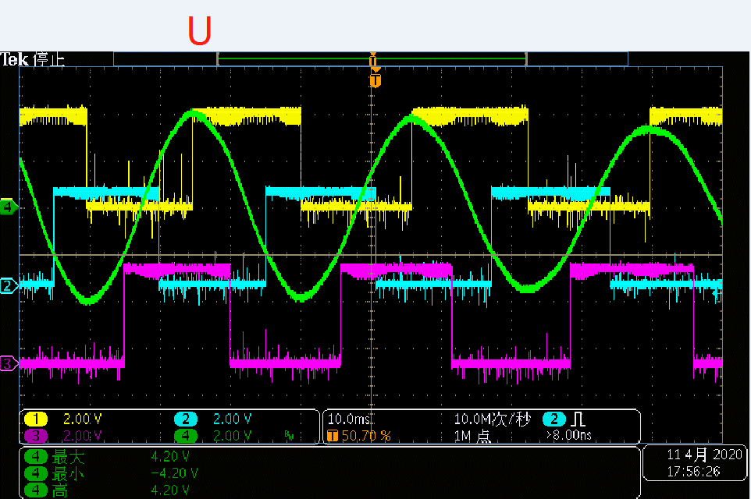
 | HALL-B | 0 | 0 | 1 | 1 | 1 | 0 | 0 | 0

 | HALL-C | 1 | 0 | 0 | 0 | 1 | 1 | 1 | 0

 | HALL编码CBA | 101 | 001 | 011 | 010 | 110 | 100 | 101 | 001
 | hall_val | 5 | 1 | 3 | 2 | 6 | 4 | 5 | 1
 | 反相器后HALL编码CBA | 010 | 010 | 100 | 101 | 011 | 011 | 010 | 110
 | 反相器hall_val | 1 | 3 | 2 | 6 | 4 | 5 | 1 | 3
 | bldc_hall_tab[hall_val] | 3 | 4 | 5 | 6 | 1 | 2 | 3 | 4

Sheet4-东兴昌6.5" 1024PRD - 第二版
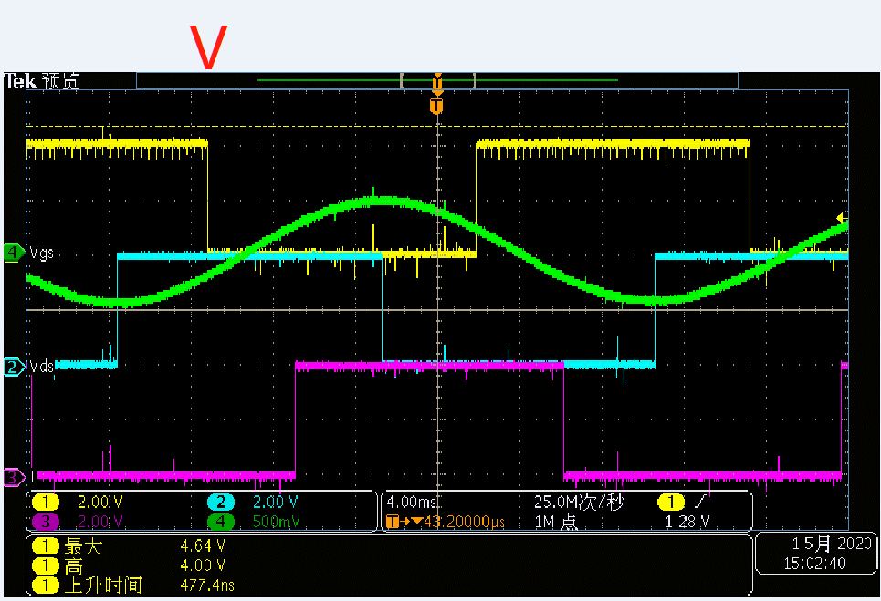
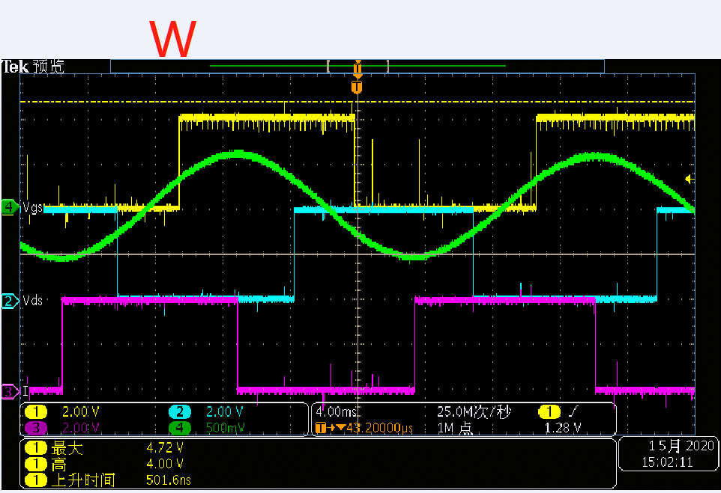
 | U相反电动势 | 300度 | 0度 | 60度 | 120度 | 180度 | 240度 | 300度 | 0度 | 备注：东兴昌电机6.5"第二版相比于第一版的变动内容： （1）选用MF52A503F3950#南京时恒 作为电机内的温度传感器；（2）修改内部HALL型号（更换HALL的 NS感应极性），由于中菱电机的HALL是安装在内侧，东兴昌电机的HALL是安装在外侧，导致电机在U相反电动势在过零点时，东兴昌电机都是发生了HALL上升沿
 | 电角度 | 300度 | 0度 | 60度 | 120度 | 180度 | 240度 | 300度 | 0度
 |  |  |  |  |  |  |  |  |  | 顺时针转动
东昌 6.5" | HALL-A | 1 | 1 | 1 | 0 | 0 | 0 | 1 | 1 | PHASE_TABLE | 6 | 2 | 1 | 4 | 5 | 3
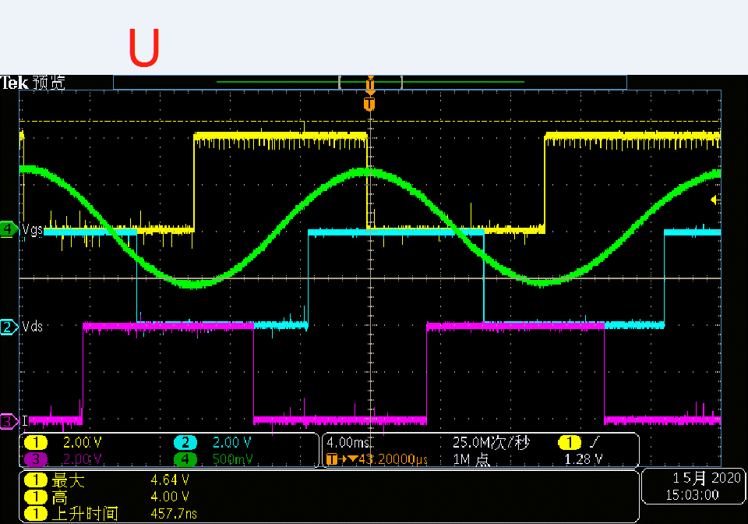
 | HALL-B | 0 | 0 | 1 | 1 | 1 | 0 | 0 | 0

 | HALL-C | 1 | 0 | 0 | 0 | 1 | 1 | 1 | 0

 | HALL编码CBA | 101 | 001 | 011 | 010 | 110 | 100 | 101 | 001
 | hall_val | 5 | 1 | 3 | 2 | 6 | 4 | 5 | 1
 | 反相器后HALL编码CBA | 010 | 010 | 100 | 101 | 011 | 011 | 010 | 110
 | 反相器hall_val | 1 | 3 | 2 | 6 | 4 | 5 | 1 | 3
 | bldc_hall_tab[hall_val] | 6 | 1 | 2 | 3 | 4 | 5 | 6 | 1

Sheet5-雅腾5.5" 1024PRD
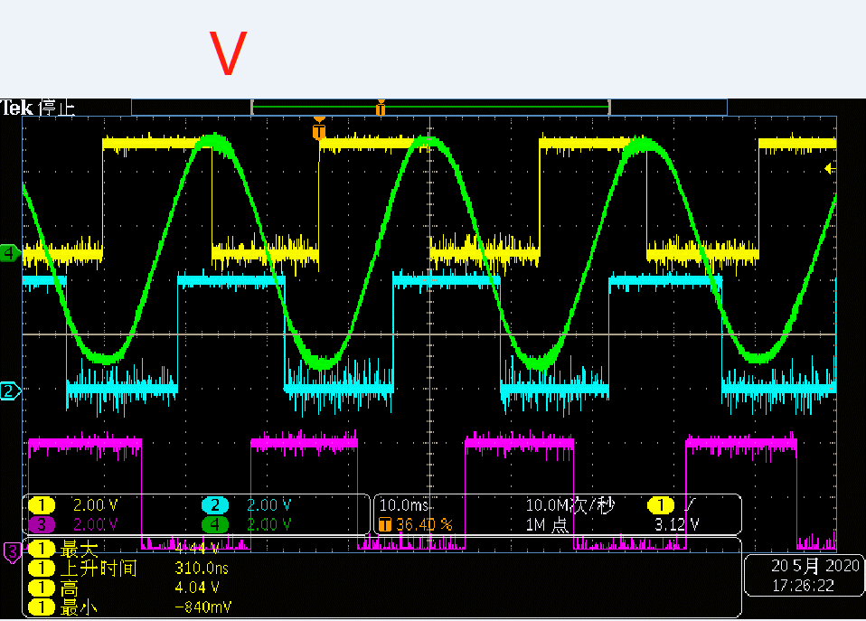
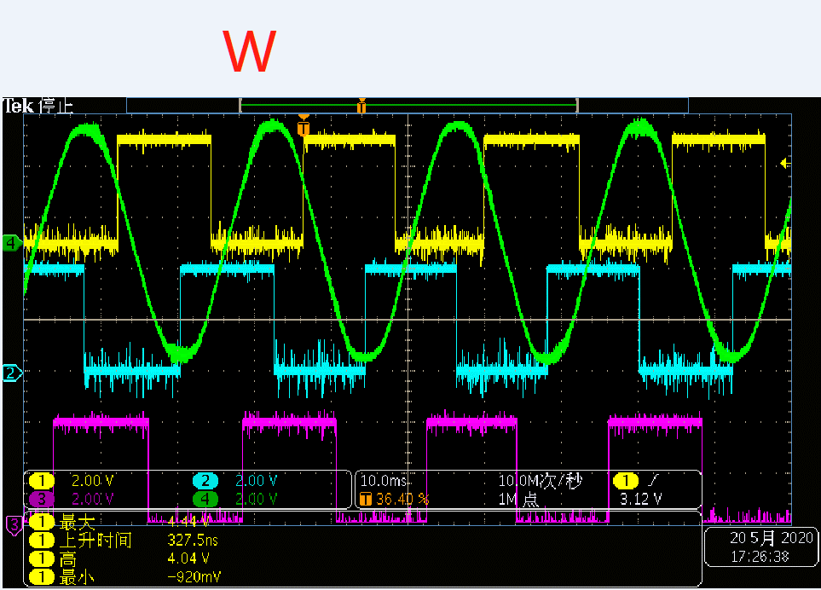
 | U相反电动势 | 120度 | 180度 | 240度 | 300度 | 0度 | 60度 | 120度 | 180度
 | 电角度 | 120度 | 180度 | 240度 | 300度 | 0度 | 60度 | 120度 | 180度
 |  |  |  |  |  |  |  |  |  | 顺时针转动
中菱5.5" | HALL-A | 1 | 1 | 0 | 0 | 0 | 1 | 1 | 1 | PHASE_TABLE | 2 | 4 | 3 | 6 | 1 | 5

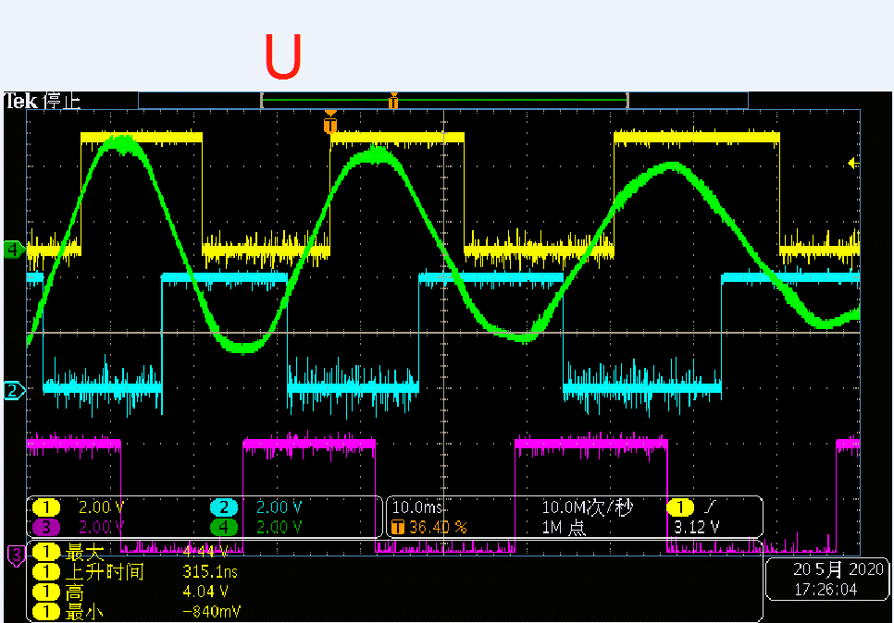
 | HALL-B | 0 | 1 | 1 | 1 | 0 | 0 | 0 | 1

 | HALL-C | 0 | 0 | 0 | 1 | 1 | 1 | 0 | 0

 | HALL编码CBA | 001 | 011 | 010 | 110 | 100 | 101 | 001 | 011
 | hall_val | 1 | 3 | 2 | 6 | 4 | 5 | 1 | 3
 | 反相器后HALL编码CBA | 110 | 100 | 101 | 001 | 011 | 010 | 110 | 100
 | 反相器hall_val | 3 | 2 | 6 | 4 | 5 | 1 | 3 | 2
 | bldc_hall_tab[hall_val] | 3 | 4 | 5 | 6 | 1 | 2 | 3 | 4

Sheet6-维亿5.5" 1024PRD
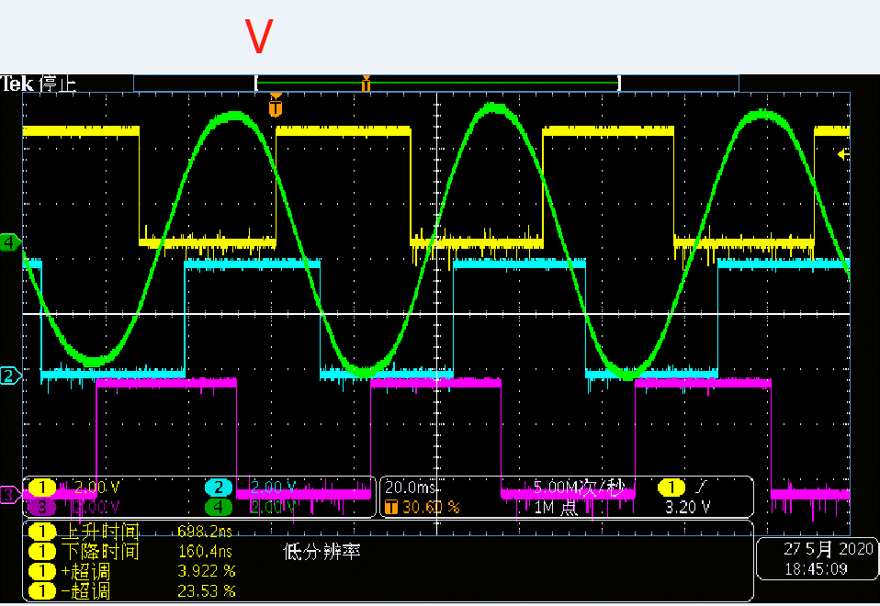
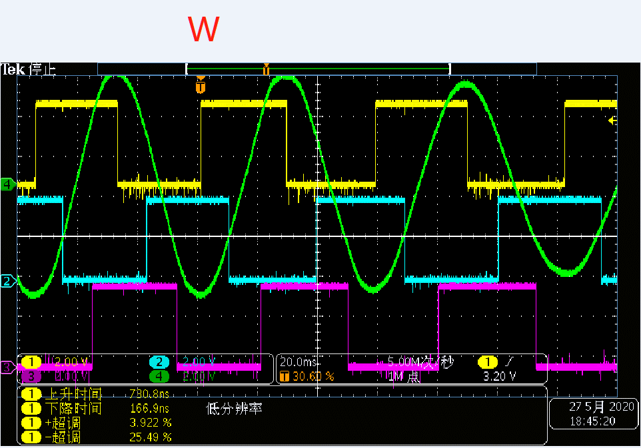
 | U相反电动势 | 120度 | 180度 | 240度 | 300度 | 0度 | 60度 | 120度 | 180度
 | 电角度 | 240度 | 180度 | 120度 | 60度 | 0度 | 300度 | 240度 | 180度
 |  |  |  |  |  |  |  |  |  | 逆时针转动
中菱5.5" | HALL-A | 1 | 1 | 0 | 0 | 0 | 1 | 1 | 1 | PHASE_TABLE | 4 | 6 | 5 | 2 | 3 | 1

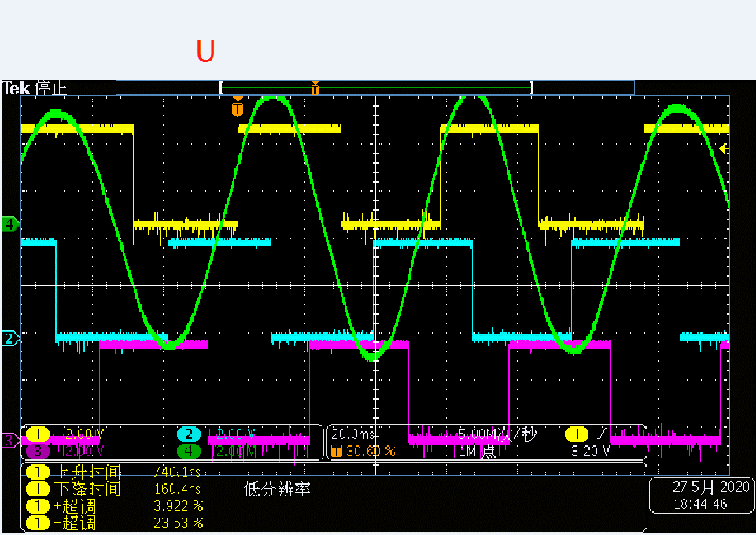
 | HALL-B | 0 | 0 | 0 | 1 | 1 | 1 | 0 | 0

 | HALL-C | 0 | 1 | 1 | 1 | 0 | 0 | 0 | 1

 | HALL编码CBA | 001 | 011 | 010 | 110 | 100 | 101 | 001 | 011
 | hall_val | 1 | 5 | 4 | 6 | 2 | 3 | 1 | 5
 | 反相器后HALL编码CBA | 110 | 100 | 101 | 001 | 011 | 010 | 110 | 100
 | 反相器hall_val | 3 | 1 | 5 | 4 | 6 | 2 | 3 | 1
 | bldc_hall_tab[hall_val] | 5 | 4 | 3 | 2 | 1 | 6 | 5 | 4

